Накладная-№3
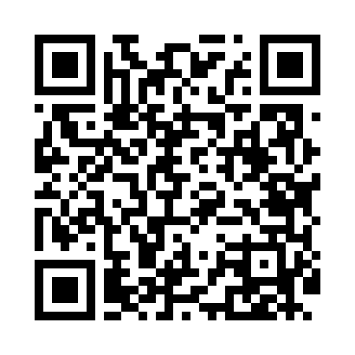
Номер товарно-транспортной накладной: |  |  | Торговый представитель: Kamol aka
Поставщик: Toshkent falcon fly 2 |  |  | Телефон торгового представителя: +998979626299
Дата отгрузки: 14.10.2025 |  |  | Контрагент: Dona zakass
Дата консигнации: |  |  | Адрес:
Доставщик: |  |  | Телефон:
Телефон доставщика:
Время заказа: 14.10.2025 14:05:28
№ | Штрих-код | Название товаров (работ,услуг) | Количество | Количество в кейсе | Цена | Сумма
 |  |  | 300 |  |  | 810
1 | 6920250467429 | Пластмасса пиёла 021-50 DB-67-42-1 | 150 | 150 шт. | 1.20 | 180
2 | 6920245110156 | Пластмас ликопча 026-10.5 10,5 plate DB-67-50 | 150 | 2 коробка, 42 шт. | 4.20 | 630
Итого: 810$|->UZS: 10,125,000.00

